流程
工作区 |  | 版本库（.git） |  | github远端库

 | 代码 | 暂存区 | master

 |  |  |  | git remote add origin url
 |  |  |  | 本地连接到远端库，origin是远端库名，可以随便起名字，url是远端库的地址

git add 文件名(单一指定文件)或者符号.(全部文件)--------添加本地文件到暂存区
git commit -m "(此次上传的理由)"
git init
初始化git，会在所在本地文件夹内生成一个名为.git的隐藏文件夹，默认分支为master |  |  |  | git remote -v
 |  |  |  | 查看有哪些远端库的地址

 |  |  |  | git remote remove origin
 |  | git status | git log | 删除名为origin的远端库的地址
 |  | 查看暂存区的状态，如果文件已经上传在暂存区了，则显示绿色 | 查看版本修改历史记录

git rm --cached 文件名(单一指定文件)或者符号.(全部文件)-----------把暂存区的文件删除
 |  |  |  | git push -u origin master（git push）
 |  |  |  | 上传给名为origin的远端库的地址的master分支，最初输入-u之后，如果远端库没有改变，以后上传时只用输入git push就可以，习惯性的在push之前先pull一下

 |  | git status |  | git branch -a
 |  | 查看暂存区的状态，如果文件已经从暂存区删除了，则显示红色 |  | 查看本地分支加远程库分支

git reset --hard HEAD^ 回溯到上一个版本，git reset --hard HEAD~n 回溯到上n个版本 git reset --hard 版本的commit前6位 直接退回到工作区，工作区的代码会回到指定个版本
 |  |  |  | git pull
 |  |  |  | 拉取远端库并更新本地代码

git reflog |  |  |  | git clone url
查看目前为止的所有操作记录 |  |  |  | 拉取地址为url的远端库的代码
git reset --soft HEAD^ 回溯到上一个版本， 直接退回到暂存区，用来重新定义commit

 |  |  |  | git pull origin login
 |  |  |  | 拉取远端库的login分支到本地

git revert HEAD 代码回溯到上一个版本，并生成一条新的记录（推荐）
 |  |  |  | git push origin :login
 |  |  |  | 删除远端库的login分支

 |  |  | git branch
 |  |  | 查看本地所有分支和目前所处分支

 |  |  | git branch 分支名
 |  |  | 创建分支

 |  |  | git checkout 分支名
 |  |  | 切换到指定分支

 |  |  | git checkout -b 分支名
 |  |  | 创建并且切换到指定分支

 |  |  | git merge 分支名
 |  |  | 合并指定分支的代码

 |  |  | git branch -d 分支名
 |  |  | 删除分支

合作伙伴
正常情况下，个人github账号是无法向公司项目所在的远端库里push的，需要开通权限

1.setting

2.collaborators
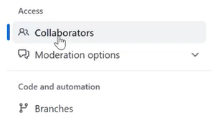

3.add people
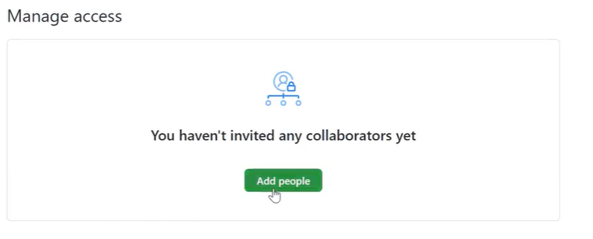

4.输入用户名之类
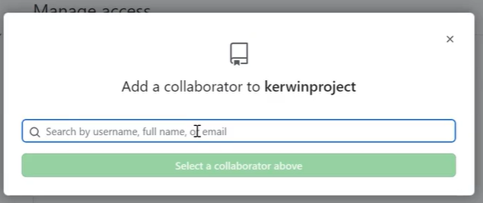

5.发送邀请连接

